1.รวม
โครงการภายใต้เป้าหมายแผนแม่บทย่อย: 020501 ทุกภาคส่วนมีส่วนร่วมขับเคลื่อนการต่างประเทศอย่างมีเอกภาพ และไทยเป็นหุ้นส่วนความร่วมมือกับต่างประเทศในทุกมิติมากขึ้น

กรุณา Log in เข้าระบบ eMENSCR ก่อนดำเนินการ Click ที่ link โครงการนั้น ๆ
หมายเหตุ : หากไม่ Login จะไม่สามารถดูรายละเอียดโครงการได้
โครงการที่ปรากฎเป็นโครงการที่ผ่านการอนุมัติจากผู้บริหาร (M7) ของหน่วยงานเท่านั้น (ข้อมูล ณ เดือนมิถุนายน 2566)

ชื่อโครงการ / การดำเนินงาน | ปีงบประมาณ | วันที่เริ่มต้นโครงการ | วันที่สิ้นสุดโครงการ | หน่วยงานระดับกองหรือเทียบเท่า | หน่วยงานระดับกรมหรือเทียบเท่า | หน่วยงานระดับกระทรวงหรือเทียบเท่า | ประเภทโครงการ | องค์ประกอบ | ปัจจัย
โครงการพัฒนาระบบยื่นคำร้องขออำนวยความสะดวกด้าน เอกสิทธิ์และ ความคุ้มกันทางการทูต แบบออนไลน์ (e-Privilege) | 2558 | กรกฎาคม 2558 | กันยายน 2565 |  | สำนักงานปลัดกระทรวงการต่างประเทศ | กระทรวงการต่างประเทศ |  | 020501V01 | 020501V01F03
(ไตรมาสที่ 2/2563) โครงการพัฒนาระบบยื่นคำร้องขออำนวยความสะดวกด้านเอกสิทธิ์และความคุ้มกัน ทางการทูต แบบออนไลน์ (e-Privilege) ภายใต้แผนงานพัฒนาความร่วมมือด้านต่างประเทศ สร้างและรักษาผลประโยชน์ของชาติ | 2558 | กรกฎาคม 2558 | กันยายน 2563 |  | สำนักงานปลัดกระทรวงการต่างประเทศ | กระทรวงการต่างประเทศ |  | 020501V02 | 020501V02F01
บูรณาการพัฒนาระบบการให้บริการประชาชนของหน่วยงานของรัฐ | 2560 | ตุลาคม 2559 | กันยายน 2563 |  | สำนักงานปลัดกระทรวงการต่างประเทศ | กระทรวงการต่างประเทศ |  | 020501V01 | 020501V01F02
โครงการพัฒนาระบบบริหารจัดการเว็บไซต์และระบบบุคลากร | 2561 | ตุลาคม 2560 | กันยายน 2563 | ศูนย์เทคโนโลยีสารสนเทศและการสื่อสาร | สำนักงานปลัดกระทรวงการต่างประเทศ | กระทรวงการต่างประเทศ |  | 020501V01 | 020501V01F01
ผลผลิตความร่วมมือระหว่างประเทศด้านวิทยาศาสตร์ เทคโนโลยีและนวัตกรรม | 2561 | ตุลาคม 2560 | กันยายน 2562 | สำนักความร่วมมือระหว่างประเทศและวิเทศน์สัมพันธ์ | สำนักงานปลัดกระทรวง (สป.วท.) | กระทรวงการอุดมศึกษา วิทยาศาสตร์ วิจัยและนวัตกรรม |  | 020501V01 | 020501V01F02
การอำนวยการงานด้านต่างประเทศแก่นายกรัฐมนตรี รองนายกรัฐมนตรี และรัฐมนตรีประจำสำนักนายกรัฐมนตรี | 2562 | ตุลาคม 2561 | กันยายน 2565 | กองการต่างประเทศ (กตป.) | สำนักเลขาธิการนายกรัฐมนตรี | สำนักนายกรัฐมนตรี |  | 020501V03 | 020501V03F02
โครงการส่งเสริมความร่วมมือเพื่อการเป็นประชาคมแห่งนวัตกรรมอาเซียน | 2562 | ตุลาคม 2561 | กันยายน 2562 | สำนักความร่วมมือระหว่างประเทศและวิเทศน์สัมพันธ์ | สำนักงานปลัดกระทรวง (สป.วท.) | กระทรวงการอุดมศึกษา วิทยาศาสตร์ วิจัยและนวัตกรรม |  | 020501V03 | 020501V03F02
โครงการความร่วมมือระหว่างประเทศว่าด้วยจริยธรรมด้านวิทยาศาสตร์และเทคโนโลยี | 2562 | ตุลาคม 2561 | กันยายน 2562 | สำนักความร่วมมือระหว่างประเทศและวิเทศน์สัมพันธ์ | สำนักงานปลัดกระทรวง (สป.วท.) | กระทรวงการอุดมศึกษา วิทยาศาสตร์ วิจัยและนวัตกรรม |  | 020501V03 | 020501V03F02
โครงการผลักดันความร่วมมือระหว่างประเทศและสาธารณรัฐประชาชนจีน | 2562 | ตุลาคม 2561 | กันยายน 2562 | สำนักความร่วมมือระหว่างประเทศและวิเทศน์สัมพันธ์ | สำนักงานปลัดกระทรวง (สป.วท.) | กระทรวงการอุดมศึกษา วิทยาศาสตร์ วิจัยและนวัตกรรม |  | 020501V03 | 020501V03F02
Thai Festival 2019: Local Best, Global Taste สินค้าดีทั่วไทย ก้าวไกลทั่วโลก | 2562 | เมษายน 2562 | กรกฎาคม 2562 |  | สำนักงานปลัดกระทรวงการต่างประเทศ | กระทรวงการต่างประเทศ |  | 0 | 0F00
การอุดหนุนสมาคม องค์กรท้องถิ่น กลุ่มคนไทย พลเมืองดีในประเทศและต่างประเทศที่ช่วยเหลืองานกงสุล | 2562 | ตุลาคม 2561 | กันยายน 2562 |  | สำนักงานปลัดกระทรวงการต่างประเทศ | กระทรวงการต่างประเทศ |  | 020501V01 | 020501V01F03
โครงการบูรณาการพัฒนาระบบการให้บริการประชาชนของหน่วยงานภาครัฐ | 2562 | ตุลาคม 2561 | กันยายน 2562 |  | สำนักงานปลัดกระทรวงการต่างประเทศ | กระทรวงการต่างประเทศ |  | 020501V01 | 020501V01F02
โครงการการจัดทำระบบงานนิติกรณ์ใหม่ | 2562 | ตุลาคม 2561 | ธันวาคม 2563 |  | สำนักงานปลัดกระทรวงการต่างประเทศ | กระทรวงการต่างประเทศ |  | 020501V01 | 020501V01F01
การอุดหนุนสมาคม องค์กรท้องถิ่น กลุ่มคนไทย พลเมืองดีในประเทศและต่างประเทศ ที่ช่วยเหลืองานกงสุล | 2562 | ตุลาคม 2561 | กันยายน 2562 |  | สำนักงานปลัดกระทรวงการต่างประเทศ | กระทรวงการต่างประเทศ |  | 020501V01 | 020501V01F03
การจัดทำระบบงานนิติกรณ์ใหม่ | 2562 | ตุลาคม 2561 | กันยายน 2563 |  | สำนักงานปลัดกระทรวงการต่างประเทศ | กระทรวงการต่างประเทศ |  | 020501V01 | 020501V01F01
โครงการเผยแพร่ความรู้เกี่ยวกับบทบาทไทยในการเป็นประธานอาเซียน ปี 2562 ผ่านสื่อโทรทัศน์/วิทยุ/สื่อสังคมออนไลน์/กิจกรรมพิเศษ | 2562 | กรกฎาคม 2562 | มกราคม 2563 |  | สำนักงานปลัดกระทรวงการต่างประเทศ | กระทรวงการต่างประเทศ |  | 020501V02 | 020501V02F03
การสำรวจและจัดทำหลักเขตแดนระหว่างไทยกับประเทศเพื่อนบ้าน | 2563 | ตุลาคม 2562 | กันยายน 2563 | กองเขตแดน | กรมสนธิสัญญาและกฎหมาย | กระทรวงการต่างประเทศ |  | 020501V01 | 020501V01F01
การดำเนินการหลังคำพิพากษาคดีปราสาทพระวิหาร | 2563 | ตุลาคม 2562 | กันยายน 2563 | กองเขตแดน | กรมสนธิสัญญาและกฎหมาย | กระทรวงการต่างประเทศ |  | 020501V01 | 020501V01F01
การประชุม Roundtable of ASEAN-India Network of Think Tanks (AINTT) ครั้งที่ 6 ผ่านระบบการประชุมทางไกล | 2563 | สิงหาคม 2563 | สิงหาคม 2563 | กองเศรษฐกิจ | กรมอาเซียน | กระทรวงการต่างประเทศ |  | 020501V01 | 020501V01F02
ติดตามเเละสนับสนุนข้อมูลเเละบทวิเคราะห์เกี่ยวกับการพัฒนาการในมาเลเซีย อินโดนีเซีย บรูไนฯ และติมอร์-เลสเต | 2563 | เมษายน 2563 | มิถุนายน 2563 | กองเอเชียตะวันออก 1 | กรมเอเชียตะวันออก | กระทรวงการต่างประเทศ |  | 020501V01 | 020501V01F01
การดำเนินความร่วมมือกับญี่ปุ่นในห้วงการแพร่ระบาดของไวรัสโควิด-19 | 2563 | กรกฎาคม 2563 | กันยายน 2563 | กองเอเชียตะวันออก 4 | กรมเอเชียตะวันออก | กระทรวงการต่างประเทศ |  | 020501V01 | 020501V01F02
โครงการอุดหนุนสมาคมองค์กรท้องถิ่น กลุ่มคนไทย พลเมืองดีในประเทศและต่างประเทศที่ช่วยเหลืองานกงสุล | 2563 | ตุลาคม 2562 | กันยายน 2563 | กองคุ้มครองและดูแลผลประโยชน์คนไทยในต่างประเทศ | กรมการกงสุล | กระทรวงการต่างประเทศ |  | 020501V01 | 020501V01F01
โครงการอุดหนุนสมาคม องค์กรท้องถิ่น กลุ่มคนไทย พลเมืองดีในประเทศและต่างประเทศ (ไตรมาส 4/2563) | 2563 | ตุลาคม 2562 | กันยายน 2563 | กองคุ้มครองและดูแลผลประโยชน์คนไทยในต่างประเทศ | กรมการกงสุล | กระทรวงการต่างประเทศ |  | 020501V01 | 020501V01F01
โครงการสร้างความตระหนักรู้และการมีส่วนร่วมของสาธารณชนเพื่อขับเคลื่อนประชาคมอาเซียน | 2563 | มีนาคม 2563 | มีนาคม 2564 | กองประชาสัมพันธ์การทูตสาธารณะ | กรมสารนิเทศ | กระทรวงการต่างประเทศ |  | 020501V02 | 020501V02F06
โครงการการรับรองทักษะร่วมกัน (Mutual Recognition of Skills: MRS) | 2563 | ตุลาคม 2562 | ธันวาคม 2563 | กองวิเทศสัมพันธ์ | กรมพัฒนาฝีมือแรงงาน | กระทรวงแรงงาน |  | 020501V03 | 020501V03F03
โครงการพัฒนาองค์ความรู้เกี่ยวกับสนธิสัญญา | 2563 | ตุลาคม 2562 | มีนาคม 2564 | กองสนธิสัญญา | กรมสนธิสัญญาและกฎหมาย | กระทรวงการต่างประเทศ |  | 020501V02 | 020501V02F05
โครงการพัฒนาเว็บไซต์ฐานข้อมูลสนธิสัญญา | 2563 | ตุลาคม 2562 | มีนาคม 2564 | กองสนธิสัญญา | กรมสนธิสัญญาและกฎหมาย | กระทรวงการต่างประเทศ |  | 020501V02 | 020501V02F05
การจัดตั้งส่วนงานสัญชาติและนิติกรณ์ เมืองพัทยา (ไตรมาสที่ 3 /2563) | 2563 | เมษายน 2563 | มิถุนายน 2563 | กองสัญชาติและนิติกรณ์ | กรมการกงสุล | กระทรวงการต่างประเทศ |  | 020501V01 | 020501V01F03
โครงการความร่วมมือกับเครือข่ายต่างประเทศ | 2563 | ตุลาคม 2562 | กันยายน 2563 | คณะเทคโนโลยีอุตสาหกรรม | มหาวิทยาลัยราชภัฏสวนสุนันทา | กระทรวงการอุดมศึกษา วิทยาศาสตร์ วิจัยและนวัตกรรม |  | 020501V03 | 020501V03F02
โครงการความร่วมมือกับเครือข่ายต่างประเทศ | 2563 | ตุลาคม 2562 | กันยายน 2563 | คณะครุศาสตร์ | มหาวิทยาลัยราชภัฏสวนสุนันทา | กระทรวงการอุดมศึกษา วิทยาศาสตร์ วิจัยและนวัตกรรม |  | 020501V03 | 020501V03F02
โครงการความร่วมมือกับเครือข่ายต่างประเทศ | 2563 | ตุลาคม 2562 | กันยายน 2563 | คณะมนุษยศาสตร์และสังคมศาสตร์ | มหาวิทยาลัยราชภัฏสวนสุนันทา | กระทรวงการอุดมศึกษา วิทยาศาสตร์ วิจัยและนวัตกรรม |  | 020501V03 | 020501V03F02
โครงการความร่วมมือกับเครือข่ายต่างประเทศ | 2563 | ตุลาคม 2562 | กันยายน 2563 | คณะศิลปกรรมศาสตร์ | มหาวิทยาลัยราชภัฏสวนสุนันทา | กระทรวงการอุดมศึกษา วิทยาศาสตร์ วิจัยและนวัตกรรม |  | 020501V03 | 020501V03F02
โครงการความร่วมมือกับเครือข่ายต่างประเทศ | 2563 | ตุลาคม 2562 | กันยายน 2563 | วิทยาลัยสหเวชศาสตร์ | มหาวิทยาลัยราชภัฏสวนสุนันทา | กระทรวงการอุดมศึกษา วิทยาศาสตร์ วิจัยและนวัตกรรม |  | 020501V03 | 020501V03F02
โครงการพัฒนาระบบการยื่นคำร้องขออำนวยความสะดวกด้านเอกสิทธิ์และความคุ้มกันทาง การทูตแบบออนไลน์ (e-Privilege) (ไตรมาส3/2563) | 2563 | เมษายน 2563 | มิถุนายน 2563 | สำนักงานเลขานุการกรม | กรมพิธีการทูต | กระทรวงการต่างประเทศ |  | 020501V01 | 020501V01F01
กิจกรรมงานวันอาเซียน (ASEAN Day 2020) | 2563 | สิงหาคม 2563 | สิงหาคม 2563 | สำนักงานเลขานุการกรม | กรมอาเซียน | กระทรวงการต่างประเทศ |  | 020501V02 | 020501V02F05
การจัดทำมุมหนังสืออาเซียน (ASEAN Corner) สำหรับห้องสมุดโรงเรียนพระตำหนักสวนกุหลาบ | 2563 | สิงหาคม 2563 | ตุลาคม 2564 | สำนักงานเลขานุการกรม | กรมอาเซียน | กระทรวงการต่างประเทศ |  | 020501V03 | 020501V03F01
โครงการ “1 จังหวัด 1 โรงเรียน 1 ห้องสมุดอาเซียน เพื่อประชาชนและเยาวชนไทย” ประจำปีงบประมาณ 2563 | 2563 | ตุลาคม 2562 | กันยายน 2563 | สำนักงานเลขานุการกรม | กรมอาเซียน | กระทรวงการต่างประเทศ |  | 020501V03 | 020501V03F01
กิจกรรมเพื่อเฉลิมฉลองวาระครบรอบ 150 ปี ความสัมพันธ์ทางการทูตไทย-สเปน | 2563 | กันยายน 2563 | กันยายน 2563 | สำนักงานเลขานุการกรม | กรมยุโรป | กระทรวงการต่างประเทศ |  | 020501V01 | 020501V01F01
โครงการพัฒนาระบบยื่นคำร้องขออำนวยความสะดวกด้านเอกสิทธิ์และความคุ้มกันทางการทูตแบบออนไลน์ (e-Privilege) (ไตรมาส 4/2563) | 2563 | กรกฎาคม 2563 | กันยายน 2563 | สำนักงานเลขานุการกรม | กรมพิธีการทูต | กระทรวงการต่างประเทศ |  | 020501V01 | 020501V01F01
...

3.Pivot VC
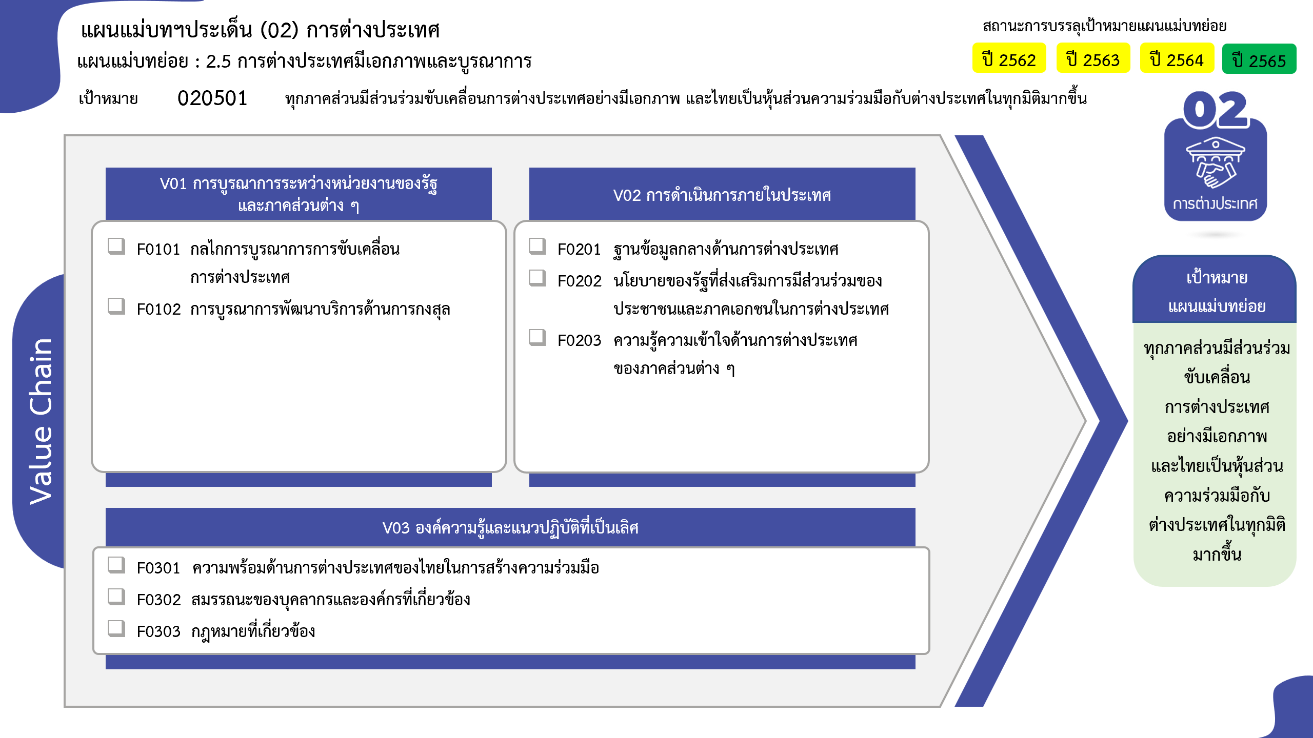
68 โครงการ
21 โครงการ
3 โครงการ
2 โครงการ
18 โครงการ
31 โครงการ
0 โครงการ
0 โครงการ
รวมทั้งสิ้น 144 โครงการ
...
2562 | 2563 | 2564 | 2565 | 2566 | รวมจำนวนโครงการทั้งหมด
5 | 15 | 23 | 20 | 18 | 85
2 | 9 | 15 | 15 | 8 | 50
1 | 3 | 5 | 3 |  | 14
2 | 3 | 3 | 2 | 10 | 21
1 | 6 | 7 | 7 | 1 | 23
 |  |  | 1 | 1 | 3
 | 1 |  |  |  | 1
1 |  | 1 |  |  | 2
 | 3 | 4 | 5 |  | 12
 | 2 | 2 | 1 |  | 5
4 | 10 | 9 | 10 | 2 | 35
 | 3 | 3 | 7 |  | 13
4 | 6 | 3 |  | 2 | 15
 | 1 | 2 | 1 |  | 4
 |  | 1 | 2 |  | 3
1 |  |  |  |  | 1
1 |  |  |  |  | 1
โครงการที่ไม่สอดคล้องกับองค์ประกอบและปัจจัยใดของเป้าหมายแผนแม่บทย่อย จำนวน 1 โครงการ
11 | 31 | 39 | 37 | 21 | 144
...
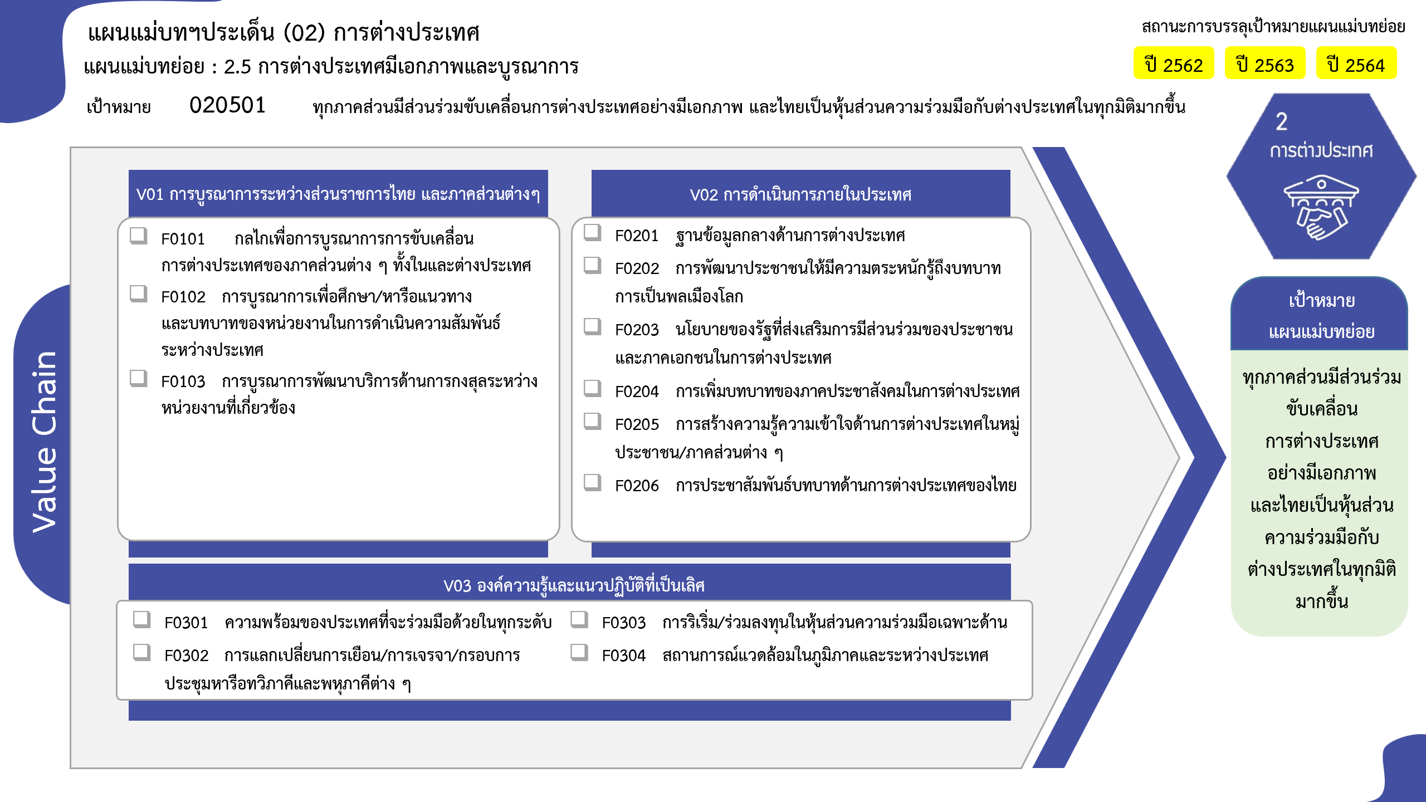
50 โครงการ
14 โครงการ
21 โครงการ
3 โครงการ
1 โครงการ
2 โครงการ
0 โครงการ
12 โครงการ
5 โครงการ
13 โครงการ
15 โครงการ
4 โครงการ
3 โครงการ
รวมทั้งสิ้น 144 โครงการ

